About
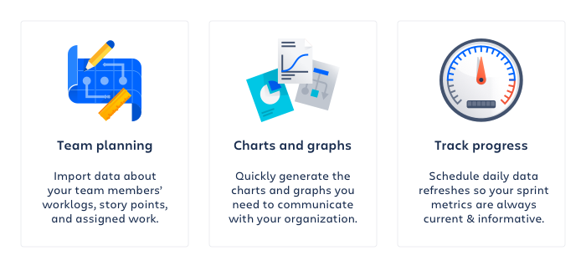

Created on: | 23 Feb 23 12:07 UTC
Jira Site: | https://reykjavik.atlassian.net
Jira Query: | project = HM4 AND status in ("Samþykkt - Uppstilling", "Samþykkt - Í bið") AND "Hverfi[Dropdown]" = Laugardalur ORDER BY created DESC

